Снаряжение 3
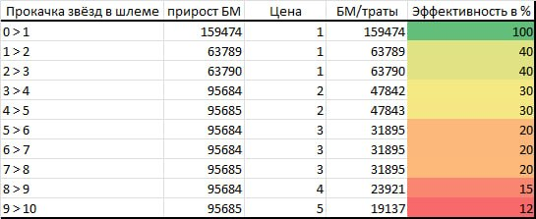
Усиление снаряжения |  | Бонусы снаряжения
Звёзды | Расход золотого снаряжения, шт. | Шлем | Куртка | Поножи
0->1 | 1 | АТК | ЗЩТ | ХП
1->2 | 1
2->3 | 1
3->4 | 2
4->5 | 2
5->6 | 3
6->7 | 3
7->8 | 3 | Звёзды | Специальные статы, шт.
8->9 | 4 | 2 | 1
9->10 | 5 | 4 | 2
Общее кол-во | 25 | 6 | 3

